关系图
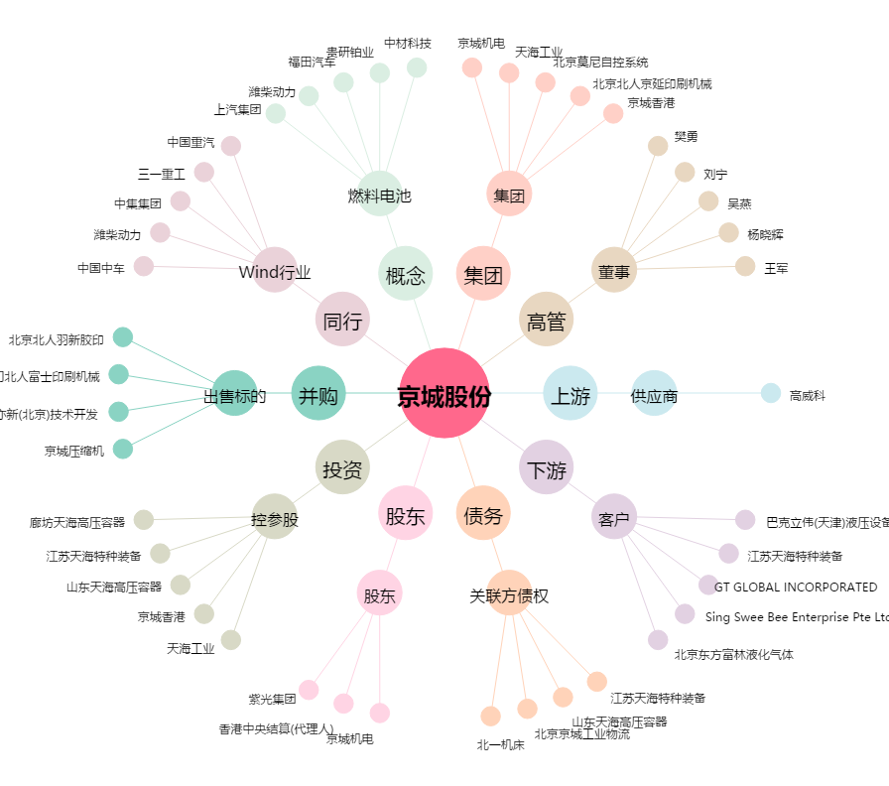
京城股份[600860.SH] - 关系概览图

